Sheet1
识别物品 | 识别强度 | 识别物品（参考）
笔 | 弱 | 
人 | 弱
水瓶 | 中等 | 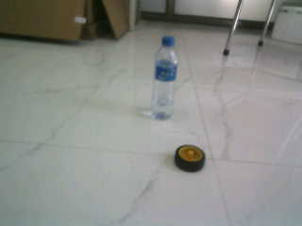
轮胎 | 识别强度 | 